Hoja1
nombre | Apellido | Telefono | Mail
Arturo | Lopez | 965888743 | arturo.lopez@clases.cl | Nombre | Hugo
Carla | Delgado | 986541122 | carla.delgado@clases.cl | Posición
Daniel | Jaramillo | 987855554 | Daniel.jaramillo@clases.cl
Hugo | Castro | 987778585 | Hugo.castro@clases.cl | Apellido |  | Analisis función telefono
Julia | Herrera | 966522365 | julia.herrera@clases.cl | Telefono
Laura | Moreno | 945633322 | laura.moreno@clases.cl | Mail
Mario | Torres | 987444521 | mario.torres@clases.cl

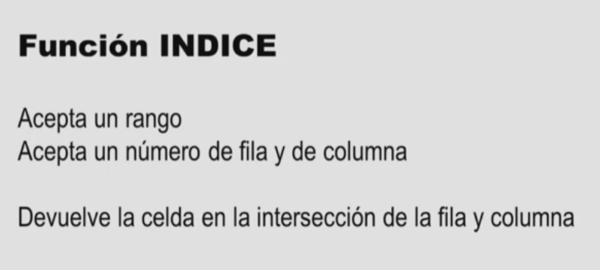

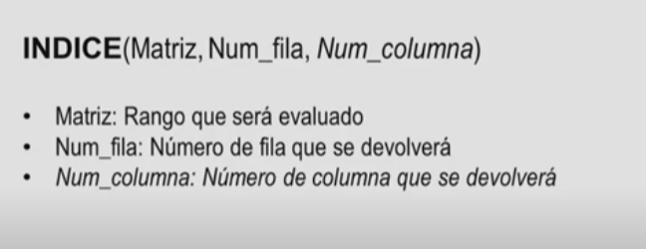

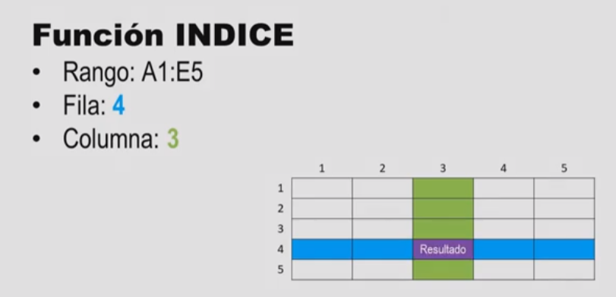

Hoja2
nombre | Apellido | Telefono | Mail
Arturo | Lopez | 965888743 | arturo.lopez@clases.cl
Carla | Delgado | 986541122 | carla.delgado@clases.cl | Nombre | Daniel
Daniel | Jaramillo | 987855554 | Daniel.jaramillo@clases.cl | Apellido
Hugo | Castro | 987778585 | Hugo.castro@clases.cl | Telefono
Julia | Herrera | 966522365 | julia.herrera@clases.cl | Mail
Laura | Moreno | 945633322 | laura.moreno@clases.cl
Mario | Torres | 987444521 | mario.torres@clases.cl

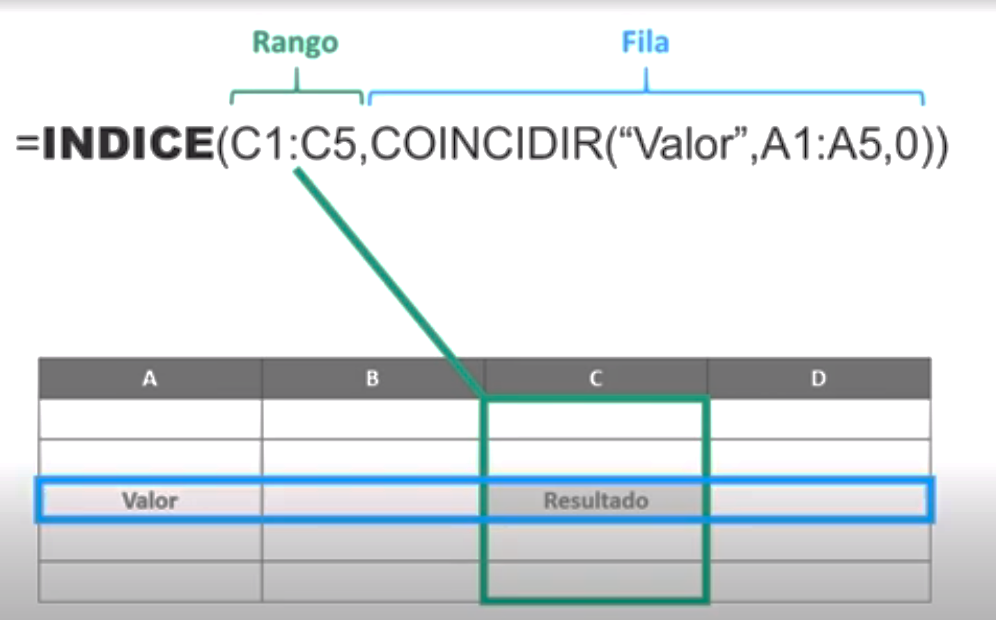
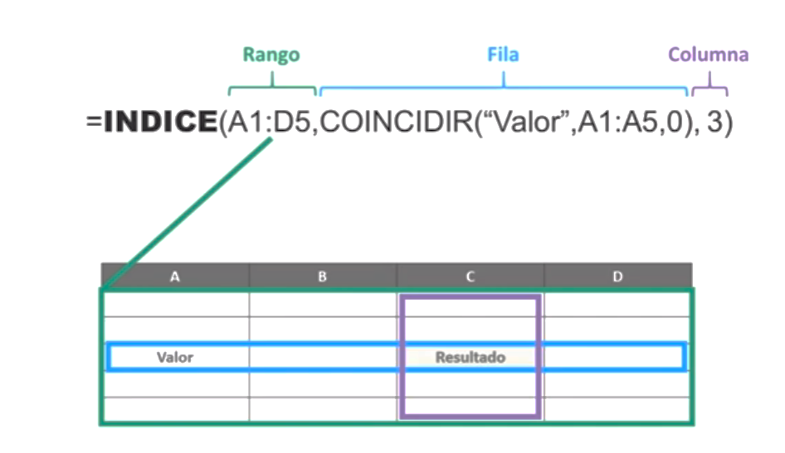

 |  |  | metodo hoja1 |  |  | metodo hoja2

